상품제안서
투링블랙은장 바닐라사각케이스 | 상품코드: F06943

 |  |  |  |  |  |  | 02-412-0044 | www.easy1.co.kr
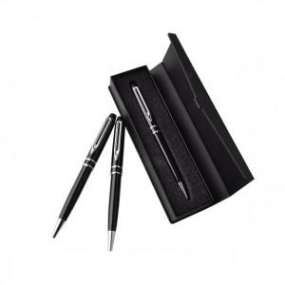

【상세/제작정보】

【인쇄/포장옵션】 | 레이저 / 포장지포장

【공급단가】 | 수량 | 100~ | 200~ | 1,000~ | 2,000~ | 4,000~
*VAT별도 | 단가 | 2,160원 | 2,080원 | 2,000원 | 1,920원 | 1,870원
 | 케이스인쇄포함 | 2,290원 | 2,210원 | 2,120원 | 2,040원 | 1,980원

【상품 URL】 | http://www.easy1.co.kr/src/goods_detail.php?gdno=6943

